Sheet1
废旧物资报废明细表（DCS等）
序号 | 项目类别 | 物资归类 | 物资名称 | 单位 | 数量 | 预估重量（t） | 图片 | 备注
1 | 其他 | 拆卸的设备 | 粉状物料取样机（DSQG50P-400） | 台 | 1 | 0.005 | 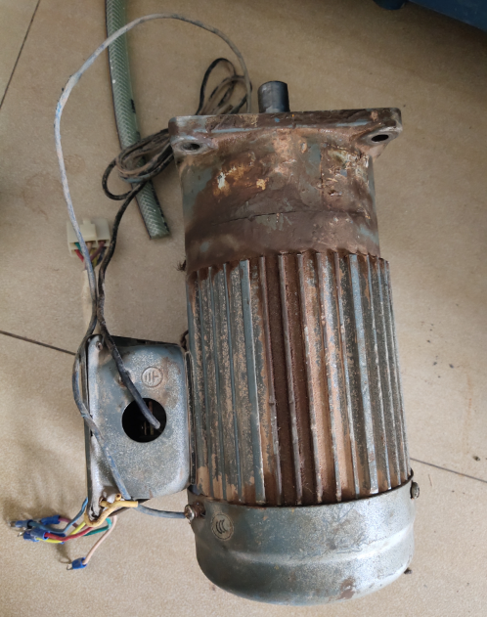
2 | 其他 |  | 矿山-神钢挖掘机-SK230 | 台 | 1 | 23.00 | 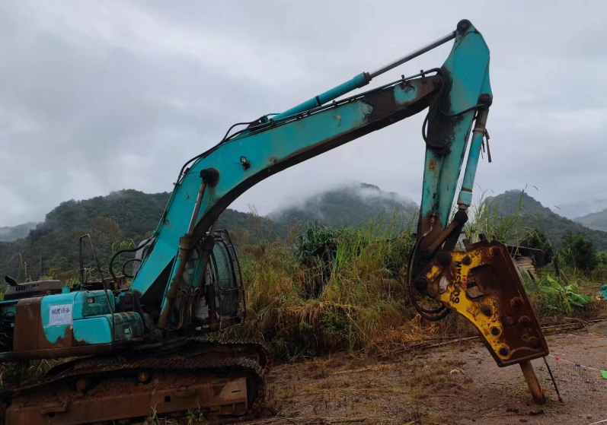
3 | 其他 |  | 胶带输送机（减速机DCY280-50-1S 电机 Y225S-4） | 台 | 1 | 1.20 | 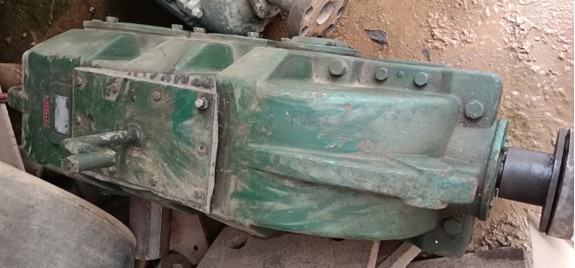 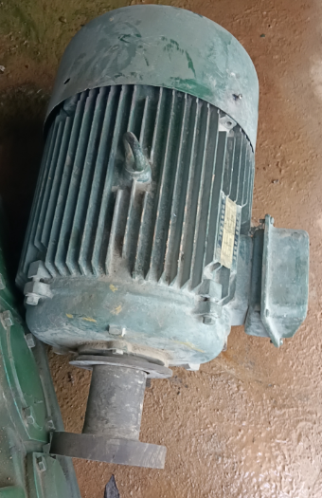 | 含电机
4 | 其他 |  | 窑头密封装置 (YRHL40.06） | 套 | 1 | 10.00 | 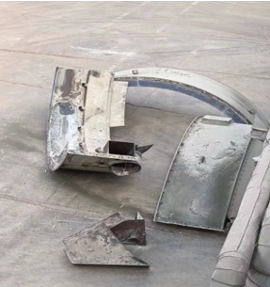
5 | 其他 |  | 窑尾密封装置（YRHL40.06） | 套 | 1 | 9.00 | 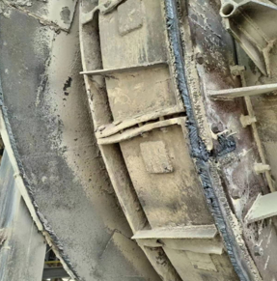
6 | 其他 |  | DCS | 台 | 1 | 2.50 | 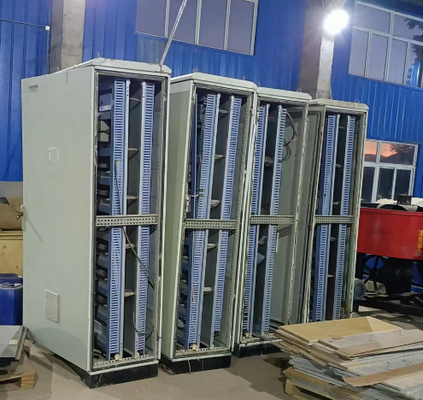
7 | 其他 |  | 变频软起（高温风机）HIVERT-Y10/115 | 台 | 1 | 6.50 | 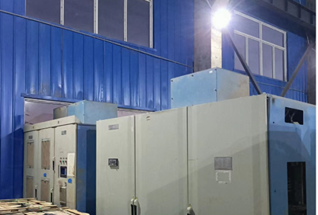
 | 合计 |  |  |  |  | 52.205

